Detailed Audit Log
DETAILED AI AUDIT LOG

Entry # | Prompt Type | Stage/Component | Problem/Context | Prompt to AI | AI Response (Summary) | Human Delta & Reflection | Evidence
001 | DECISION | Decomposition | Xây dựng prompt chuẩn và chia tasks làm user class, account class và js login cho deepseek v4 | Mình đang làm bài tập ở khoá học lập trình, phần này là tạo hai class user và account chi tiết dựa trên 2 class abstract tạo sẵn bằng JS thuần. Nhóm mình đã tạo 2 class abstract. Có 2 file trong repo, bạn đọc cả hai: src/js/dto/AAccount.js -> abstract class cho account src/js/dto/AUser.js -> abstract class cho user scope hiện tại của mình trong bài tập này chỉ có đăng nhập, thông qua username hoặc email và password, dùng file txt để chứa dữ liệu của user, account và thêm một file để ghi phiên đăng nhập cho user. CÁCH MÌNH MUỐN LÀM VIỆC — phần này quan trọng nhất, đọc kỹ giúp mình: Đừng viết luôn cả JS ra một lượt. Mình muốn đi từng bước: 1. Đọc 2 file trên rồi lập plan: chia thành các task nhỏ, mỗi task làm xong là mở trình duyệt kiểm tra được ngay. Liệt kê plan cho mình xem, chưa code gì cả. 2. Mình duyệt plan. Ok thì mình báo, không ok thì mình sửa lại. 3. Chốt plan rồi thì bạn làm ĐÚNG MỘT TASK ĐẦU TIÊN, xong dừng lại. 4. Mình review và chạy thử. Ổn thì mình nói "ok, làm tiếp". Chưa ổn thì mình báo chỗ cần sửa. 5. Cứ vậy từng task một cho tới khi xong. Đừng tự nhảy sang task tiếp theo khi mình chưa duyệt. Cũng đừng gộp hai ba task vào một lượt trả lời cho nhanh — mình cần review từng bước một. Phần commit git mình tự làm. Nhưng mỗi task xong thì gợi ý giúp mình một câu commit message. RÀNG BUỘC KỸ THUẬT: - JS thuần. - Thấy thiếu chỗ nào cần thiết thì hỏi mình trước, đừng tự đặt tên mới. - Gồm đầy đủ các thuộc tính của user và account cho trang web github Bắt đầu bằng plan giúp mình nhé. | AI chia các task theo luồng xử lý tạo user class -> tạo account class -> xử lý luồng login. Plan — User & Account (đăng nhập bằng username/email + password, lưu file .txt) ### Tổng quan - Kế thừa 2 abstract class `AAccount` và `AUser` (giữ nguyên, không đổi ký hiệu/kiểu trả về của `isLogin()`/`login()`). - Scope chỉ là **đăng nhập**: xác thực qua `username` hoặc `email` + `password`. - Dữ liệu lưu trong file txt: `account.txt`, `user.txt`, và `session.txt` (ghi phiên đăng nhập). - JS thuần, mỗi task làm xong chạy được ngay trên trình duyệt (mở `src/index.html`). ### Task breakdown **Task 1 — Tạo class `User` (extends `AUser`)** - `super(userId, accountId, displayName)` đúng thứ tự. - Thuộc tính bổ sung GitHub: `username`, `email`, `avatarUrl`, `bio`, `location`, `company`, `websiteUrl`, `followersCount`, `followingCount`, `publicReposCount`, `createdAt`, `updatedAt`, `isEmailVerified`, `isTwoFactorEnabled`, `isActive`. - Getter/setter; validation riêng cho `username` (nguyên tắc GitHub), `email`, `websiteUrl`. - `userId`, `accountId`, `username`, `createdAt` chỉ đọc (không tạo setter trùng với AUser). - *(Chưa code — chỉ là bước đầu của plan)* **Task 2 — Tạo class `Account` (extends `AAccount`)** - `super(accountId, password, role)`. - Thuộc tính bổ sung: `userId`, `isLoggedIn`, `lastLoginAt`, `lastLogoutAt`, `failedLoginAttempts`, `lockedUntil`, `sessionToken`, `passwordChangedAt`. - Override 2 abstract method: - `isLogin()` → kiểm tra phiên trong `session.txt` còn hợp lệ. - `login()` → xác thực password (qua hash), mở phiên, ghi `session.txt`. **Task 3 — Helper đọc/ghi file `.txt`** - Module nhỏ để đọc/ghi/append/xóa dòng trong `account.txt`, `user.txt`, `session.txt` (định dạng JSON Lines). - Xác định thư mục `data/` chứa 3 file. **Task 4 — Seed dữ liệu mẫu (admin cấp account, không tự đăng ký)** - Tạo sẵn `account.txt` và `user.txt` với vài user/account mẫu. - **Xóa method đăng ký** (không cho user tự tạo tài khoản). **Task 5 — Service đăng nhập (use | Chia task phù hợp, và dừng lại hỏi đánh giá trước khi thực hiện. Bao gồm đầy đủ bối cảnh chung và đầu ra mong muốn Có đề xuất, phân tích rõ các phương án cho từng task và hỏi hướng đi trước khi thực hiện code | 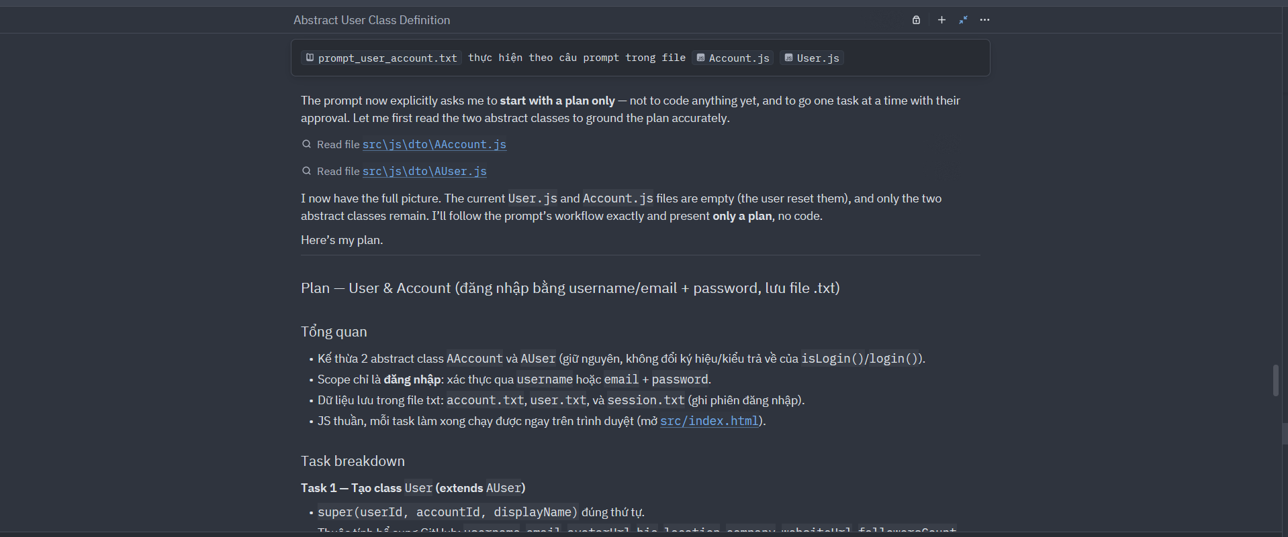
002 | DECISION | Decomposition | Xây dựng prompt chuẩn và chia tasks làm trang profile.html profile.css cho deepseek v4 | Mình đang làm bài tập ở khoá học lập trình, phần này là dựng lại trang user profile của GitHub bằng HTML + CSS thuần. Nhóm mình đã vẽ block diagram và chốt tên class theo BEM rồi. Có 2 file trong repo, bạn đọc cả hai: design/v1_aug/profile/profile.png -> ảnh bố cục, xem để biết cái gì nằm ở đâu design/v1_aug/profile/profile.xml -> cấu trúc cây và tên class File XML là chuẩn. Tên class và thứ tự lồng nhau lấy nguyên từ đó, không được đổi, không được tự thêm class mới. Ảnh chỉ để hình dung bố cục và khoảng cách. CÁCH MÌNH MUỐN LÀM VIỆC — phần này quan trọng nhất, đọc kỹ giúp mình: Đừng viết luôn cả HTML với CSS ra một lượt. Mình muốn đi từng bước: 1. Đọc 2 file trên rồi lập plan: chia thành các task nhỏ, mỗi task làm xong là mở trình duyệt kiểm tra được ngay. Liệt kê plan cho mình xem, chưa code gì cả. 2. Mình duyệt plan. Ok thì mình báo, không ok thì mình sửa lại. 3. Chốt plan rồi thì bạn làm ĐÚNG MỘT TASK ĐẦU TIÊN, xong dừng lại. 4. Mình review và chạy thử. Ổn thì mình nói "ok, làm tiếp". Chưa ổn thì mình báo chỗ cần sửa. 5. Cứ vậy từng task một cho tới khi xong. Đừng tự nhảy sang task tiếp theo khi mình chưa duyệt. Cũng đừng gộp hai ba task vào một lượt trả lời cho nhanh — mình cần review từng bước một. Phần commit git mình tự làm. Nhưng mỗi task xong thì gợi ý giúp mình một câu commit message. RÀNG BUỘC KỸ THUẬT: - HTML + CSS thuần. Không framework, không Bootstrap, không Tailwind, không thư viện CSS nào hết. - Chưa cần JavaScript, phần đó để sau. - Tên class phải lấy đúng từ file XML. Thấy thiếu chỗ nào cần thiết thì hỏi mình trước, đừng tự đặt tên mới. - Trong file XML mọi phần chữ đang để trống — bạn tự điền nội dung tiếng Anh cho giống trang GitHub thật. - Giao diện theo GitHub dark theme. - Responsive: desktop và mobile. - Ghi vào: src/profile.html và src/css/profile.css - Nút edit profile chỉ để hiển thị cho giống GitHub thật, không cần hoạt động. Bắt đầu bằng plan giúp mình nhé. | Plan — Dựng trang User Profile (HTML + CSS thuần) **Nguồn chuẩn**: `profile.xml` (tên class + thứ tự lồng). Ảnh `profile.png` để hình dung bố cục (tôi không xem được ảnh, nhưng XML đủ để dựng). Ghi vào `src/profile.html` + `src/css/profile.css`. Dark theme, responsive desktop + mobile. ### Nguyên tắc chung khi code - Dùng **đúng** tên class trong XML, không thêm class mới, không đổi thứ tự lồng. - Chữ trong XML để trống → tôi tự điền nội dung tiếng Anh giống GitHub thật (sẽ hỏi/ghi rõ các chỗ cần chọn nội dung nếu bạn muốn khớp). - Nút Edit profile chỉ hiển thị, không hoạt động. ### Danh sách task (mỗi task mở trình duyệt xem được ngay, tách từng bước) **Task 1 — Khung trang + `<head>` + header top** - `profile.html`: doctype, `head` (link `css/profile.css`), `body.profile-page`. - `header.header` → `header__top` đầy đủ: `header__brand` (logo + menu), `header__search-group` (label + input), `header__actions` (5 `header__utility-icon` + `header__user-avatar`). - CSS nền tảng: reset, biến màu dark theme, layout header top. **Task 2 — `profile-nav`** - `nav.profile-nav` với 5 link: Overview, Repositories, Projects, Packages, Stars (dùng class `profile-nav__item` + modifier `--overview`, `--repositories`, ...). - CSS trạng thái active (Overview active). **Task 3 — Sidebar (identity + actions)** - `aside.sidebar` → `sidebar__identity` (avatar, name, username, bio) + `sidebar__actions` (edit-btn, follow-icon, 2 link-icon) + `sidebar__divider`. - CSS bố cục sidebar + avatar, nút. **Task 4 — Achievement (sidebar)** - `section.achievement` (title + `achievement__badge-grid` với 5 `achievement__badge`). - CSS grid badge. **Task 5 — Main content: repo list** - `section.main-content` → `repo-spacer` (title + customize-btn) + `ul.repo` với 6 `repo-card` (name, visibility, language). - CSS card repo (2 cột / 1 cột tùy độ rộng). **Task 6 — Contribution graph + year selector** - `section.contribution` → `contribution__content` → `contribution-graph` (count, settings, calen | Chia task phù hợp, và dừng lại hỏi đánh giá trước khi thực hiện. Bao gồm đầy đủ bối cảnh chung và đầu ra mong muốn Có đề xuất, phân tích rõ các phương án cho từng task và hỏi hướng đi trước khi thực hiện code | 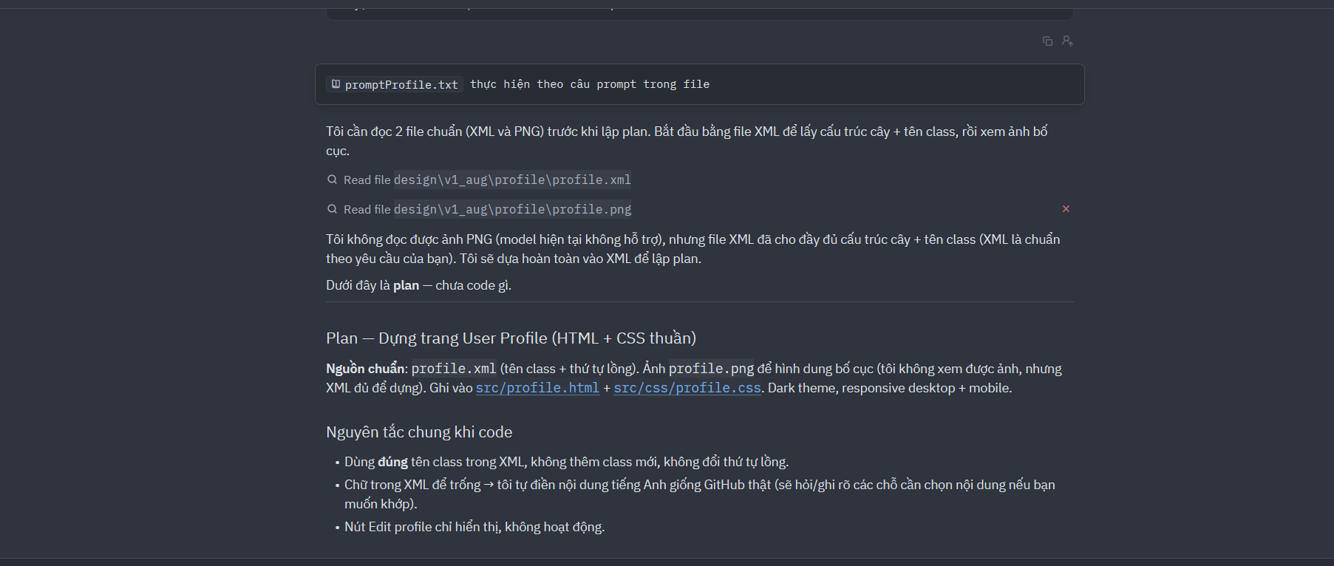
003 | DECISION | Algorithms | Yêu cầu AI hoàn thiện hai class user và account dựa trên 2 abstract class, | # ROLE Bạn là Senior Software Engineer chuyên JavaScript/Node.js, giỏi OOP, thiết kế domain model theo phong cách Clean Architecture. Bạn đang phát triển backend cho một website mô phỏng GitHub (hosting repository, profile, authentication). # NHIỆM VỤ Dựa TRÊN 2 abstract class có sẵn dưới đây, tạo ra 2 class cụ thể `User` và `Account` đầy đủ chi tiết, tuân thủ tuyệt đối các quy định của abstract class. KHÔNG sửa, xóa hay thay đổi bất kỳ dòng nào của 2 abstract class gốc. # 2 ABSTRACT CLASS GỐC (BẮT BUỘC PHẢI GIỮ NGUYÊN) ## File `AUser.js` ```js export default class AUser { #userId; #accountId; #displayName; constructor(userId, accountId, displayName) { if (new.target === AUser) { throw new TypeError('AUser is an abstract class and cannot be instantiated directly.'); } this.#userId = userId; this.#accountId = accountId; this.#displayName = displayName; } get userId() { return this.#userId; } get accountId() { return this.#accountId; } get displayName() { return this.#displayName; } set displayName(value) { this.#displayName = value; } } ``` ## File `AAccount.js` ```js export default class AAccount { #accountId; #password; #role; constructor(accountId, password, role) { if (new.target === AAccount) { throw new TypeError('AAccount is an abstract class and cannot be instantiated directly.'); } this.#accountId = accountId; this.#password = password; this.#role = role; } get accountId() { return this.#accountId; } set password(value) { this.#password = value; } get role() { return this.#role; } set role(value) { this.#role = value; } isLogin() { throw new Error('isLogin() is an abstract method and must be implemented by a subclass.'); } login() { throw new Error('login() is an abstract method and must be implemented by a subclass.'); } } ``` # ⚠️ RÀNG BUỘC KỸ THUẬT BẮT BUỘC (Private Fields trong JavaScri | AI tiến hành đọc 2 file abstract class, và code 2 class theo yêu cầu | Có đầy đủ các thuộc tính và trả đầu ra theo yêu cầu Nhưng AI tạo một loạt các file không chia nhỏ task, không hỏi trước khi code và không yêu cầu đánh giá sau mỗi task -> khó quản lý code, và sai không biết sửa từ đâu | 